Worksheet
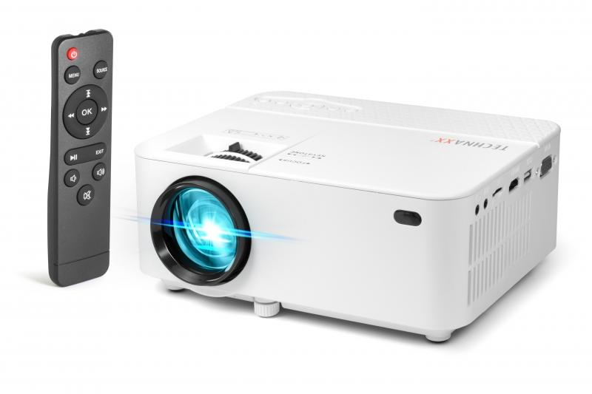
Technaxx Mini LED Beamer TX-113

Artikelnummer | 4781 |  | VE | 10
EAN | 4260358123554 |  | Stück pro Palette | 200
Zollnummer | 85286200 |  | Lagen Pro Palette | 4

Abmessungen - Artikel
Länge(cm) | Breite(cm) | Höhe(cm) | Gewicht(g)
20.4 | 15 | 7.8 | 926

Abmessungen - Artikelverpackung
Länge(cm) | Breite(cm) | Höhe(cm) | Leergewicht(g) | Gewicht(g) Artikel+Verpackung
27.5 | 10.2 | 19 | 148 | 1350

Abmessungen - VE Karton (Masterkarton)
Länge(cm) | Breite(cm) | Höhe(cm) | Gewicht(g)
54.5 | 29 | 39.5 | 16800

Verpackung - Bestandteile
Rest Zubehör (g) | Papier/Pappe (g) | Styropor (g) | Kunstst. Hohlkörper(g) | Kunstst. Folien(g) | Materialverbunde (g)
239 | 124 | 0 | 0 | 37 | 0

Weiterführende Informationen
Technaxx Reseller Portal

